추천서식
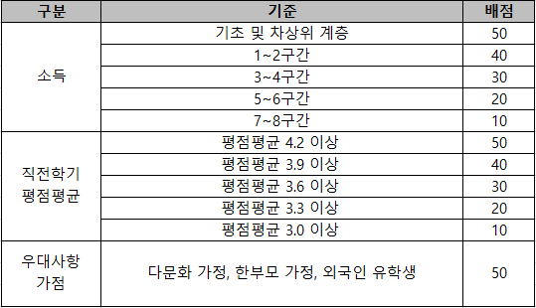
2026학년도 1학기 유한재단 유일한 장학생(대학원생) 추천 서식

연번 | 학과(부) | 학번 | 성명 | 직전학기 평점평균 | 26.1학기 이수학기 | 26.1학기 학자금 지원구간 | 비고

1 |  |  |  |  |  |  | 사회적 취약계층 해당 시 내용 작성

